Explicacion
Tabla a Estandarizar |  |  |  | NOTA: La normalización, así como, la estandarización, pueden aplicarse a toda la instancia (si se mantiene el mismo intervalo origen en todas las columnas [características]) o aplicarse a una o más columnas de manera independiente
No. Registro | Característica 1 | Característica 2 | Característica 3
1 | 1203 | 236 | 800
2 | 988 | 920 | 700
3 | 745 | 1058 | 900
4 | 845 | 984 | 600
5 | 789 | 313 | 570
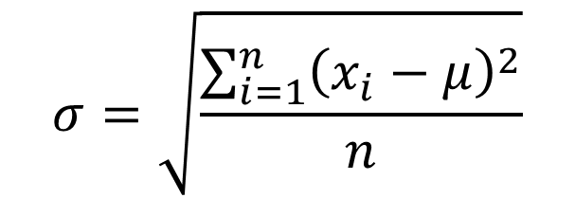

Promedio: | 776.733
Desviación Estandar: | 264.276

 | Tabla Estandarizada
 | 1.6129571571 | -2.0460893808 | 0.088039106633
 | 0.79941526911 | 0.54210899758 | -0.29035246915
 | -0.12007626005 | 1.0642893722 | 0.46643068242
 | 0.25831531574 | 0.78427960608 | -0.66874404494
 | 0.046416033296 | -1.7547278674 | -0.78226151768

